Torque TNP-10
บริษัท อินเตอร์เนชั่นแนล แลบบอราทอรีส์ จำกัด
ใบขออนุญาตนำทรัพย์สินออกนอกบริษัท

 |  |  | วันที่ |  | แนบรูปภาพทรัพย์สิน
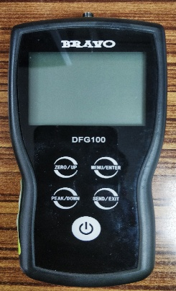
ชื่อทรัพย์สิน |  |  | รหัสทรัพย์สิน

เป็นส่วนประกอบของ |  |  | รหัส ID.No.

Job Oder No.

รายละเอียด/ปัญหางานซ่อม

PR. NO. |  |  | PO.NO.

วัตถุประสงค์การนำทรัพย์สินออกนอกบริษัท

บริษัท/ร้านค้าที่ดำเนินการแก้ไขให้ ILC

ที่อยู่

โทรศัพท์ | โทรสาร |  | Email:

ชื่อผู้ติดต่อ |  | กำหนดวันแล้วเสร็จ

ส่วนของวิศวกรรม |  |  |  | เจ้าของทรัพย์สิน
ผู้ดำเนินการส่ง |  |  |  | ชื่อหน่วยงาน
ผู้รับผิดชอบ |  |  |  | ผู้รับผิดชอบ
ผู้อนุมัติ |  |  |  | ผู้อนุมัติ

รับทราบการนำของออกนอกบริษัท |  |  |  | บริษัท/ร้านค้าที่รับดำเนินการแก้ไข
จัดซื้อ |  |  |  | ลายเซ็น
ธุรการ |  |  |  | วันที่รับของ
รปภ.
…………………………………………………………………………………………………………………………………………………………………………….
ส่วนติดตามรับทรัพย์สินกลับบริษัท

ส่วนของวิศวกรรม |  |  |  | เจ้าของทรัพย์สิน
ผู้ตรวจรับทรัพย์สิน |  |  |  | ชื่อหน่วยงาน
ผู้รับผิดชอบ |  |  |  | ผู้รับผิดชอบ
ผู้อนุมัติ |  |  |  | ผู้อนุมัติ

หมายเหตุ |  |  |  | รับทราบการนำทรัพย์สินกลับบริษัท
ผู้รับผิดชอบ : ระดับแผนกขึ้นไป |  |  |  | จัดซื้อ
ผู้อนุมัติ : ระดับส่วนขึ้นไป

